BAC-11
A Playbook for Business Architecture Construction
Modelo conceptual
BAC-13 Catálogo de lenguaje gráfico

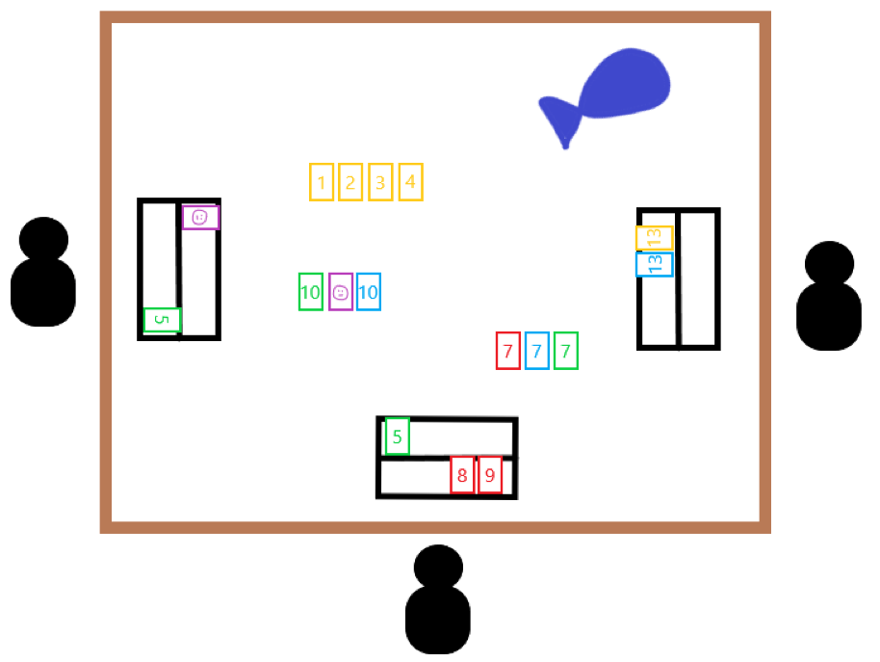
Concepto | Representación gráfica | Descripción
Superficie |  | La superficie se representa con un rectángulo de contorno café como el que se ve en la figura.
Jugador |  | Todo jugador se representa con este ícono que asemeja una persona
Soporte |  | Cada soporte se representa como un rectángulo con una línea en el medio representando las diferentes particiones o niveles del mismo
Bolsa |  | La bolsa con las fichas de arrastre se representa con este ícono de color azul oscuro
Número |  | Cada ficha numérica se representa como un rectángulo con contorno y número uno de estos 4 colores. Puede tener un valor entre 1 y 13 inscrito
Comodín |  | El comodín se representa con un rectángulo morado con una cara dibujada por dentro
Escalera |  | Una escalera se representa como un conjunto ordenado de menor a mayor de números de un mismo color
Conjunto |  | Un conjunto se representa con 3 o 4 fichas con un mismo número y todas de distinto color
 |  |  | Figura 1. Modelo de ejemplo de monopolio

